train
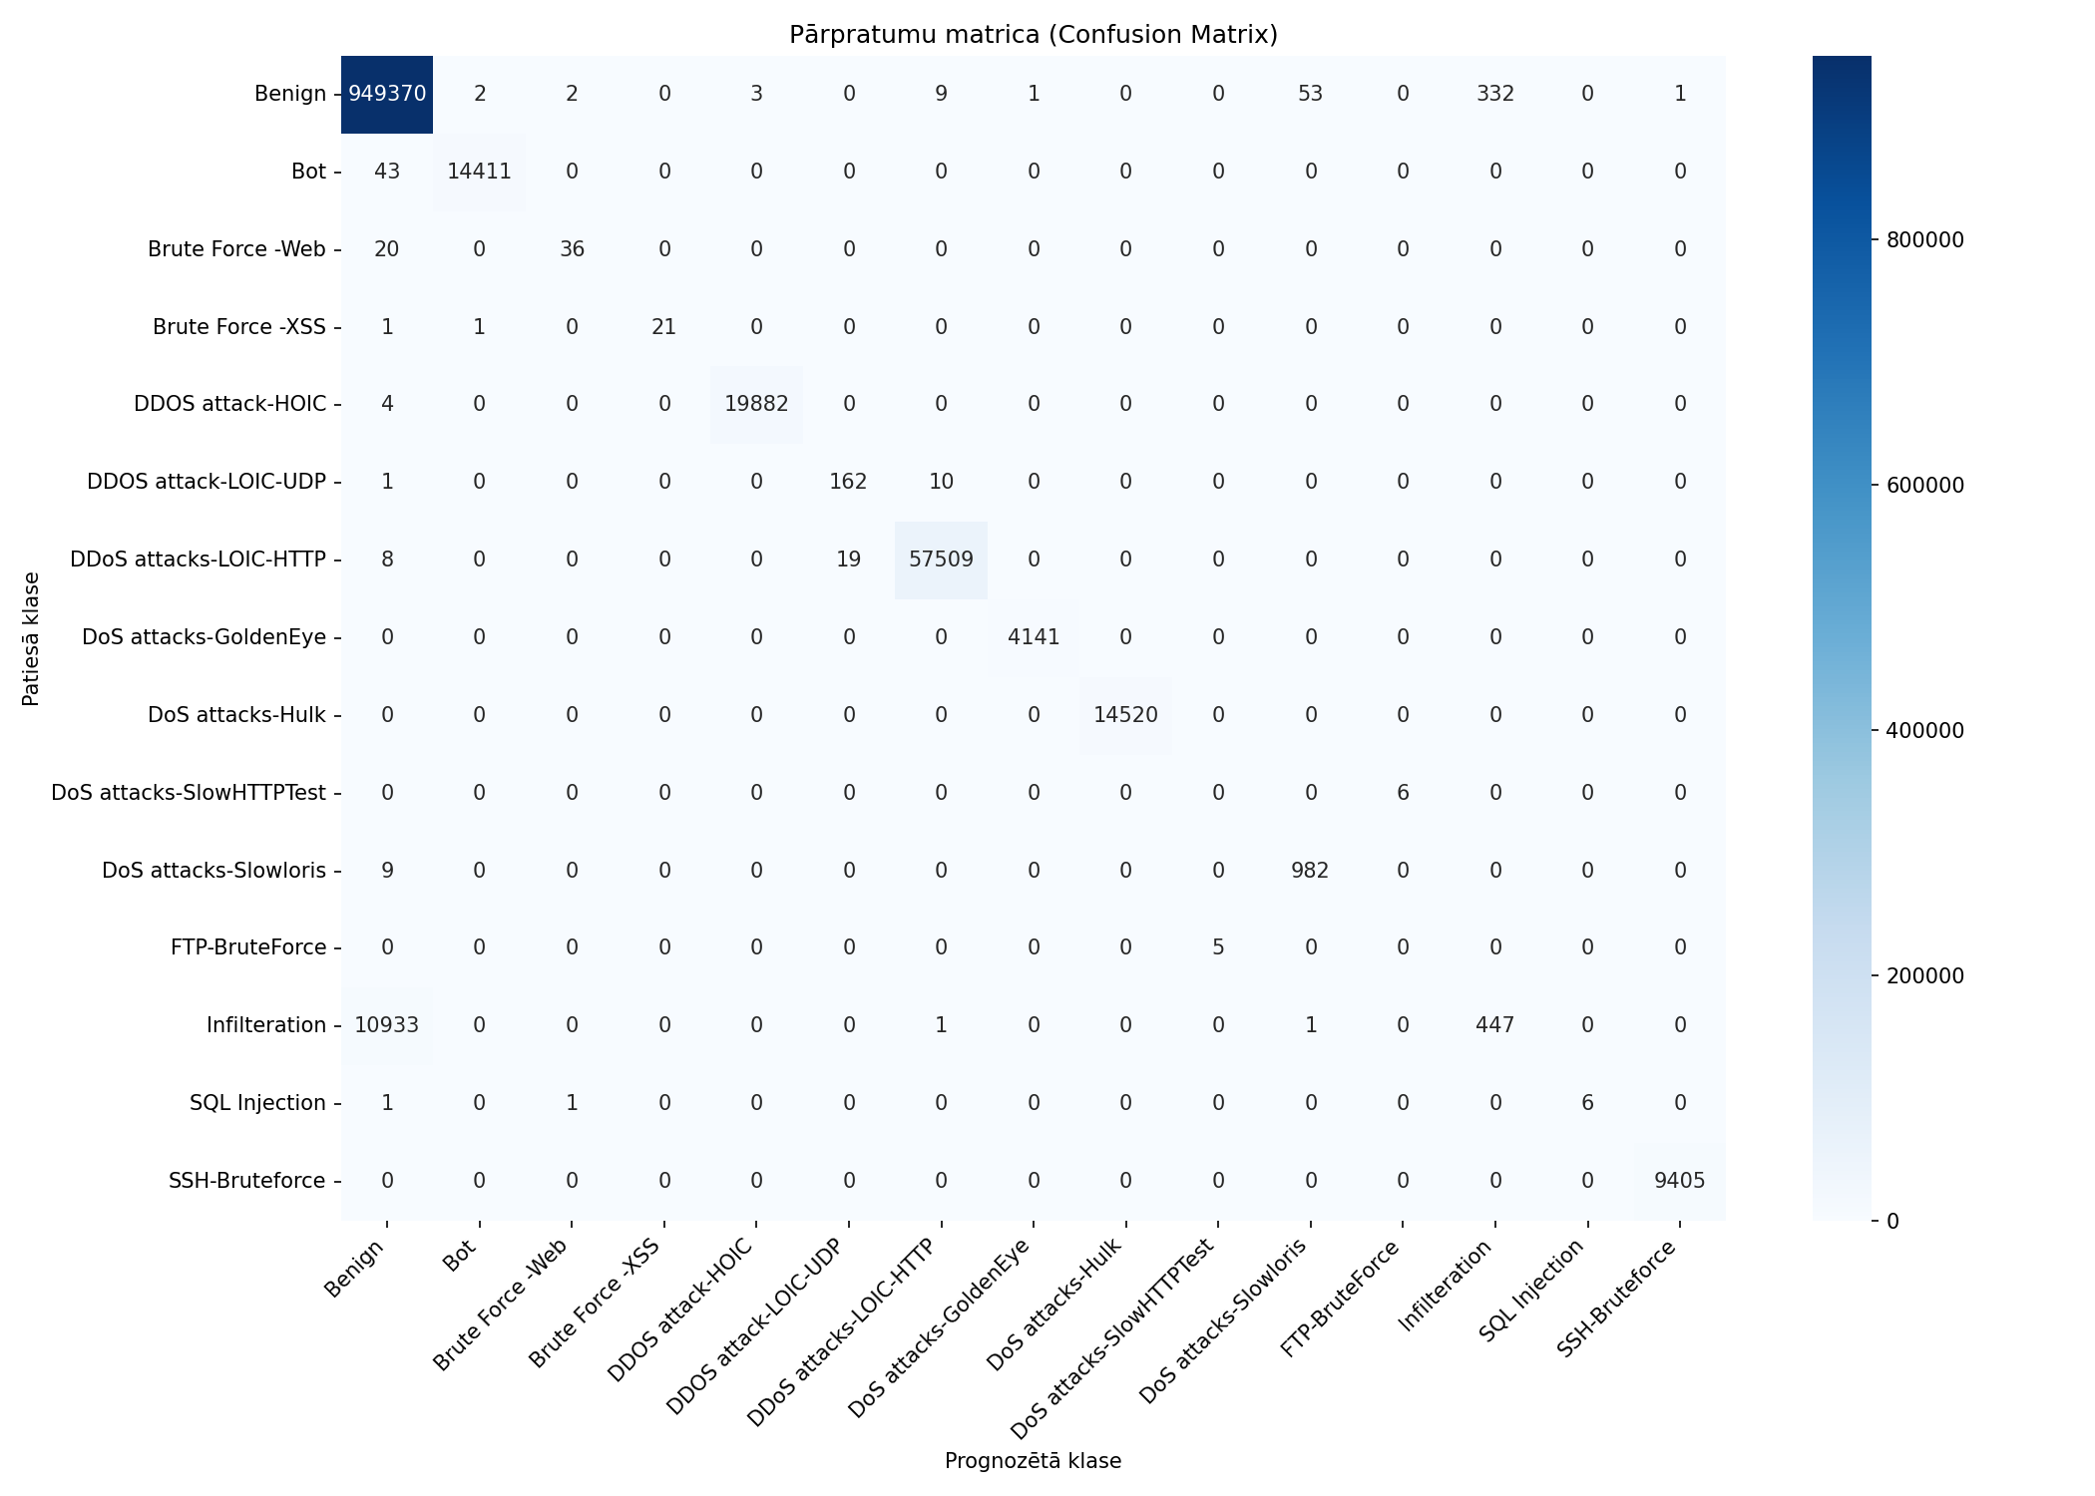
Datukopas nosaukums | merged_no_nan_clean_headers_no_duplicates_train
Ierakstu skaits | 1082359
Prognozēšanas laiks (s) | 14.0525
Precizitāte (Accuracy) | 0.9894
Precīzumspēja (Precision) | 0.8218
F1 rādītājs (F1 measure) | 0.7679
F1 Weighted | 0.9849
AUC-ROC | 0.9925

Klase | Precīzumspēja (precision) | Pārklājums (recall) | F1 rādītājs (F1 measure) | Ierakstu skaits testa kopā
Benign | 0.9885 | 0.9996 | 0.9940 | 949773
Bot | 0.9998 | 0.9970 | 0.9984 | 14454
Brute Force -Web | 0.9231 | 0.6429 | 0.7579 | 56
Brute Force -XSS | 1.0000 | 0.9130 | 0.9545 | 23
DDOS attack-HOIC | 0.9998 | 0.9998 | 0.9998 | 19886
DDOS attack-LOIC-UDP | 0.8950 | 0.9364 | 0.9153 | 173
DDoS attacks-LOIC-HTTP | 0.9997 | 0.9995 | 0.9996 | 57536
DoS attacks-GoldenEye | 0.9998 | 1.0000 | 0.9999 | 4141
DoS attacks-Hulk | 1.0000 | 1.0000 | 1.0000 | 14520
DoS attacks-SlowHTTPTest | 0.0000 | 0.0000 | 0.0000 | 6
DoS attacks-Slowloris | 0.9479 | 0.9909 | 0.9689 | 991
FTP-BruteForce | 0.0000 | 0.0000 | 0.0000 | 5
Infilteration | 0.5738 | 0.0393 | 0.0735 | 11382
SQL Injection | 1.0000 | 0.7500 | 0.8571 | 8
SSH-Bruteforce | 0.9999 | 1.0000 | 0.9999 | 9405

Pazīme | Svarīgums (Svars)
Subflow Fwd Byts | 0.2082
TotLen Fwd Pkts | 0.1695
Flow Pkts/s | 0.0949
Flow IAT Std | 0.0577
Tot Fwd Pkts | 0.043
Bwd Pkt Len Std | 0.0352
Bwd IAT Std | 0.0345
Fwd Act Data Pkts | 0.0335
Flow Byts/s | 0.0311
Fwd Pkt Len Max | 0.0305

train_stratified_50pct

Datukopas nosaukums | merged_no_nan_clean_headers_no_duplicates_train_stratified_50pct
Ierakstu skaits | 1082359
Prognozēšanas laiks (s) | 13.1255
Precizitāte (Accuracy) | 0.9893
Precīzumspēja (Precision) | 0.8636
F1 rādītājs (F1 measure) | 0.7963
F1 Weighted | 0.9848
AUC-ROC | 0.9805

Klase | Precīzumspēja (precision) | Pārklājums (recall) | F1 rādītājs (F1 measure) | Ierakstu skaits testa kopā
Benign | 0.9884 | 0.9996 | 0.9940 | 949773
Bot | 0.9997 | 0.9969 | 0.9983 | 14454
Brute Force -Web | 0.8974 | 0.6250 | 0.7368 | 56
Brute Force -XSS | 1.0000 | 0.8696 | 0.9302 | 23
DDOS attack-HOIC | 0.9998 | 0.9999 | 0.9999 | 19886
DDOS attack-LOIC-UDP | 0.8971 | 0.9075 | 0.9023 | 173
DDoS attacks-LOIC-HTTP | 0.9996 | 0.9995 | 0.9996 | 57536
DoS attacks-GoldenEye | 0.9998 | 0.9998 | 0.9998 | 4141
DoS attacks-Hulk | 0.9999 | 1.0000 | 1.0000 | 14520
DoS attacks-SlowHTTPTest | 0.4000 | 0.3333 | 0.3636 | 6
DoS attacks-Slowloris | 0.9883 | 0.9395 | 0.9633 | 991
FTP-BruteForce | 0.2500 | 0.2000 | 0.2222 | 5
Infilteration | 0.5340 | 0.0345 | 0.0649 | 11382
SQL Injection | 1.0000 | 0.6250 | 0.7692 | 8
SSH-Bruteforce | 0.9998 | 1.0000 | 0.9999 | 9405

Pazīme | Svarīgums (Svars)
Flow Byts/s | 0.1775
TotLen Fwd Pkts | 0.1646
Fwd Act Data Pkts | 0.0646
Bwd IAT Min | 0.0521
Idle Std | 0.0509
Flow IAT Max | 0.0423
Flow Duration | 0.0342
Fwd Header Len | 0.0275
Protocol | 0.027
Fwd URG Flags | 0.0265

